1.Resumo
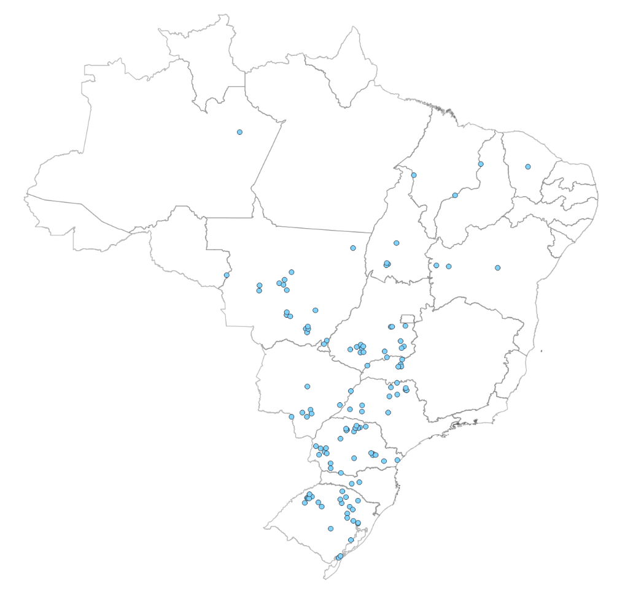
Capacidade Instalada da Indústria Brasileira de Óleos Vegetais (ton/dia)
Por Estado
(1) Ano de referência: 2022
(2) Os valores apresentados contemplam unidades ativas e paradas

Estado | UF | Processamento |  | Refino |  | Envase
 |  | Ton/dia | % | Ton/dia | % | Ton/dia | %
Mato Grosso | MT | 42,629 | 21.1% | 4,063 | 16.7% | 3,418 | 22.2%
Paraná | PR | 35,371 | 17.5% | 3,783 | 15.5% | 2,495 | 16.2%
Rio Grande do Sul | RS | 30,881 | 15.3% | 1,020 | 4.2% | 980 | 6.4%
Goiás | GO | 27,356 | 13.5% | 3,435 | 14.1% | 2,878 | 18.7%
Mato Grosso do Sul | MS | 17,298 | 8.5% | 1,564 | 6.4% | 365 | 2.4%
São Paulo | SP | 14,307 | 7.1% | 5,154 | 21.2% | 2,205 | 14.3%
Minas Gerais | MG | 9,750 | 4.8% | 2,206 | 9.1% | 1,152 | 7.5%
Bahia | BA | 7,535 | 3.7% | 1,123 | 4.6% | 1,033 | 6.7%
Tocantins | TO | 5,000 | 2.5% | - | 0.0% | - | 0.0%
Piauí | PI | 3,110 | 1.5% | 120 | 0.5% | 180 | 1.2%
Santa Catarina | SC | 4,200 | 2.1% | 600 | 2.5% | 199 | 1.3%
Amazonas | AM | 2,000 | 1.0% | - | 0.0% | - | 0.0%
Maranhão | MA | 1,500 | 0.7% | 300 | 1.2% | 360 | 2.3%
Ceará | CE | 1,000 | 0.5% | 200 | 0.8% | - | 0.0%
Rondônia | RO | 400 | 0.2% | - | 0.0% | - | 0.0%
Pernambuco | PE | - | 0.0% | 763 | 3.1% | 132 | 0.9%
Total |  | 202,337 |  | 24,331 |  | 15,397 |  | Os pontos em azul representam as unidades processadoras de soja.
Fonte/Elaboração: ABIOVE | Gerência de Economia e Estatística

4.Estratificação-Processamento
Capacidade Instalada de Processamento de Oleaginosas
Estratificação da Capacidade Instalada por Tamanho de Planta
(1) Os valores apresentados contemplam unidades ativas e paradas
(2) Considera-se 330 dias para o cálculo da capacidade anual

Faixas de Capacidade (ton/dia) | 2020 |  |  | 2022 |  |  | Var.
 | ton/dia | ton/ano(2) | % | ton/dia | ton/ano(2) | % | %
até 600 | 11,722 | 3,868,260 | 6.0 | 11,832 | 3,904,560 | 5.8 | 0.9
601 a 1.500 | 39,924 | 13,174,920 | 20.5 | 37,074 | 12,234,420 | 18.3 | -7.1
1.501 a 3.000 | 90,979 | 30,023,070 | 46.8 | 94,996 | 31,348,680 | 46.9 | 4.4
3.001 a 4.000 | 35,105 | 11,584,650 | 18.1 | 32,011 | 10,563,630 | 15.8 | -8.8
4.001 a 6.000 | 9,923 | 3,274,590 | 5.1 | 19,724 | 6,508,920 | 9.7 | 98.8
acima de 6.000 | 6,700 | 2,211,000 | 3.4 | 6,700 | 2,211,000 | 3.3 | 0.0
Total¹ | 194,353 | 64,136,490 | 100 | 202,337 | 66,771,210 | 100 | 4.1
Fonte/Elaboração: ABIOVE | Gerência de Economia e Estatística

Capacidade Instalada de Processamento | 2022 (ton/dia)

